Instructies
 |  | Gebruikershandleiding
 |  | Versie | 1.6.1 | ID dokumenta: TID10DT112NL

 |  |  |  | Profieltypes
 |  |  |  | Glad profiel (G) |  |  | DAKPANELEN (SNV)

 |  |  |  |  |  |  | Profieltypes | A | B
 |  |  |  |  |  |  | Trapeziumprofiel | X
 |  |  |  | Microgelijnd profiel (M) |  |  | S-profiel (S) |  | X
 |  |  |  |  |  |  | V-profiel (V) |  | X
 |  |  |  |  |  |  | Glad profiel (G) |  | X
 |  |  |  |  |  |  | Microgelijnd profiel (M2) |  | X
 |  |  |  | Microgelijnd profiel (M2) |  |  | S-profiel (geperforeerd) |  | X

 |  |  |  | Microgelijnd profiel (M3)

 |  |  |  | Microgelijnd profiel (M8)

 |  |  |  | S-profiel (S)

 |  |  |  | V-profiel (V)

 |  |  |  | V-profiel (V2)

 |  |  |  | Trapeziumprofiel

VOORBEELD VAN PANEELMARKERING:
Trimoterm Perform C FTV-60/1000 MS

Trimoterm | Perform C | FTV | 60 | 1000 | M | S

paneelfamilie | Kerntype | Paneeltype | dikte | module | A-zijde | B-zijde
 |  |  | (T) | (M) | (Buitenzijde) | (Binnenzijde)
 |  |  |  |  | profieltype | profieltype

Voorbeeld van staalplaatmarkering:

buitenzijde: 0,55 mm SP 25 µm ANTRACIET |  |  | - A-zijde (buitenzijde): dikte (0,55 mm) type coating (SP 25 µm) kleur (ANTRACIET)
binnenzijde: 0,50 mm SP 25 µm GRIJSWIT |  |  | - B-zijde (binnenzijde): dikte (0,50 mm) type coating (SP 25 µm) kleur (GRIJSWIT)

Referentiedocumenten:

 | Technische specificatie Trimoterm
 | Hellend daksysteem Trimoterm SNV
 | Brochure Trimoterm brandwerende panelen

 | Verpakking, transport en opslag voor Trimo-producten
 | Horizontaal gevelsysteem Trimoterm FTV

Hoe gegevens invoeren en kopiëren?
Waarden die in de cellen worden ingevoerd, worden automatisch gevalideerd aan de hand van productiegrenzen en
en vervolgens opgemaakt met de Excel-hulpmiddelen "gegevensvalidatie" en "voorwaardelijke opmaak".

 | Waarde invoeren | Invoer vereist.
 | Waarde OK | Binnen de limieten.
 | Waarde OK | Berekende waarde, niet wijzigen.
 | Waarde OK | Binnen de limieten, zie opmerking.
 | Waarde niet OK. | Buiten limieten/combinatie, wijzig waarde(n).
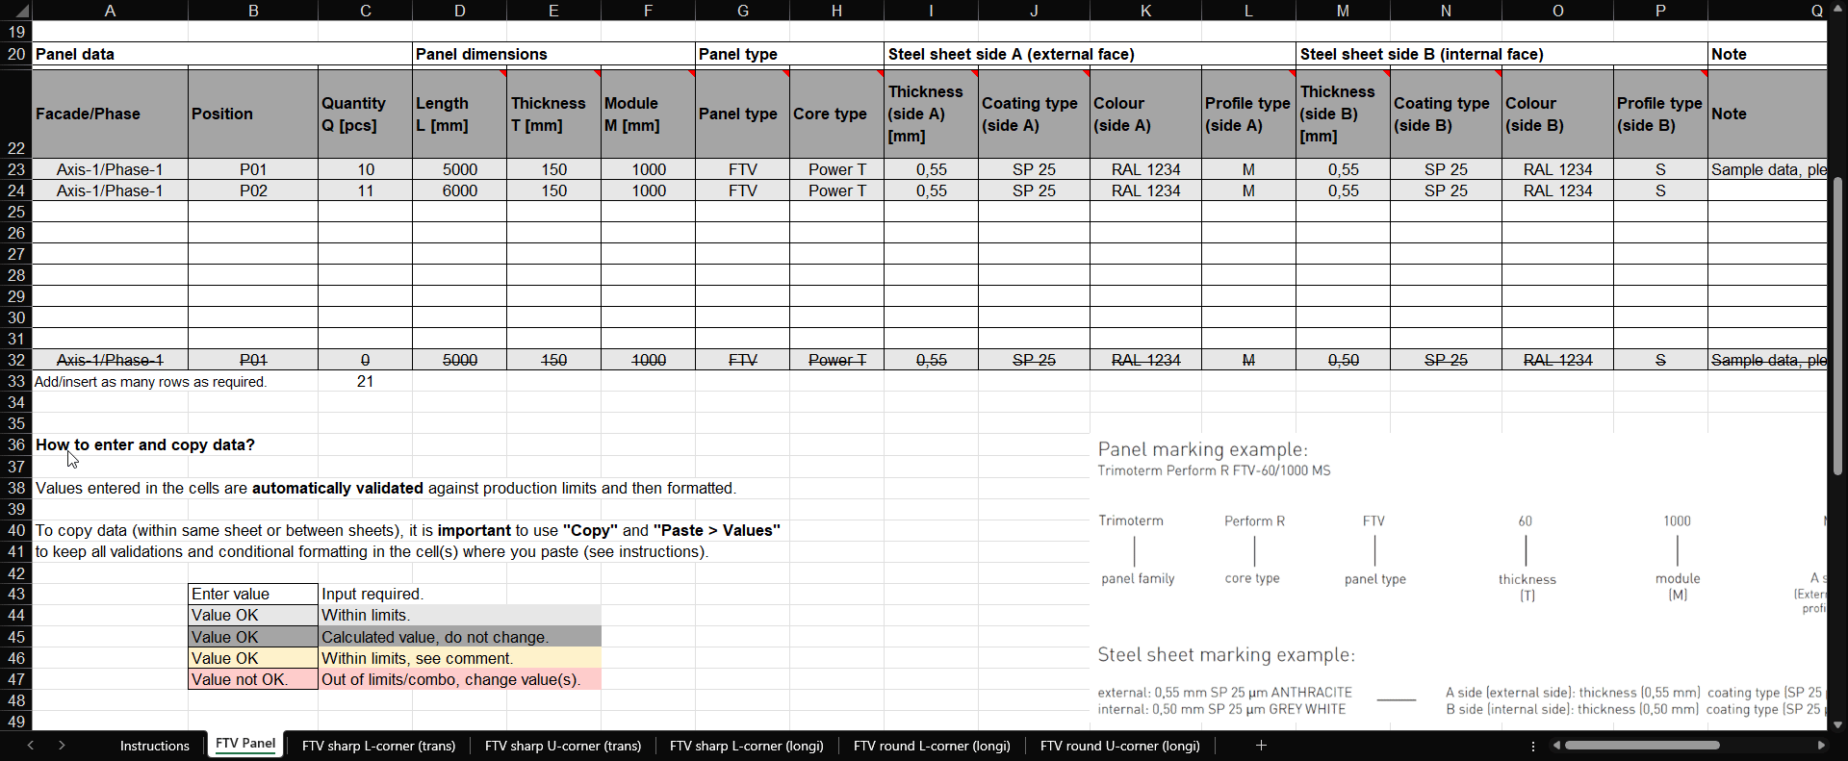

Disclaimer
Het belangrijkste en enige doel van dit document is om externe ontwerpers een zaaglijsttabel met geïntegreerde beperkingen te bieden. Trimo Group bezit alle auteursrechten op de informatie en details in dit document. Er is de grootst mogelijke professionele zorg besteed om ervoor te zorgen dat de informatie/details nauwkeurig, correct, volledig en niet misleidend zijn; Trimo, inclusief haar dochterondernemingen, aanvaardt echter geen verantwoordelijkheid of aansprakelijkheid voor fouten of informatie die misleidend blijkt te zijn. De informatie/details in dit document zijn uitsluitend bedoeld voor algemene doeleinden. Gebruik ervan gebeurt op eigen initiatief en onder eigen verantwoordelijkheid voor naleving van lokale wetgeving. In geen geval is Trimo aansprakelijk voor enig verlies of schade, met inbegrip van maar niet beperkt tot indirecte of gevolgschade, of enig verlies of enige schade voortvloeiend uit winstderving die ontstaat uit of verband houdt met het gebruik van dit document. Elke wijziging van vergelijkingen in dit document of van de instructietekst is strikt verboden. Alle door Trimo Group uitgegeven informatie is onderhevig aan voortdurende ontwikkeling en de informatie/details in dit document zijn actueel op de datum van uitgifte. Het is de verantwoordelijkheid van de gebruiker om de meest actuele informatie van Trimo te verkrijgen wanneer de informatie/details voor een specifiek project worden gebruikt. De laatste versie van het document is beschikbaar op www.trimo-group.com. De meest recente versie van het gepubliceerde document in de Engelse taal prevaleert boven andere vertaalde documenten.

SNV-paneel
 |  | Zaaglijst voor
 |  | SNV-dakpaneel
 |  | Versie | 1.6.1 | ID dokumenta: TID10DT112NL

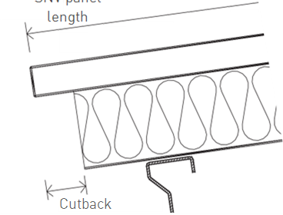
L
Projectnaam: |  |  |  |  |  | Trimoterm brandwerende panelen zijn de perfecte oplossing voor hellende daken. Dankzij de uitstekende technische eigenschappen en het complete assortiment technische oplossingen en elementen maakt het Trimoterm-daksysteem actieve en creatieve aanpassingen aan alle eisen van gebouwen mogelijk. Door hun veelzijdigheid zijn ze geschikt voor toepassing als gevels, scheidingswanden en plafonds. |  |  |  |  | L = lengte van SNV-paneel
Projectreferentie:
Klantnaam:
Klantordernr.:
Trimo-ordernr.:

X
Zaaglijstnr.:
Revisie:
Datum:
 |  |  |  |  |  |  |  |  |  | X = Uitsparing 80 - 200 mm
 |  |  |  |  |  | Paneellengtes gaan tot 14 m.
Gebouw/Eenheid: |  |  |  |  |  | De standaard paneelbreedte is 1000 mm. |  |  |  |  |  |  | Linker uitsparing |  |  |  |  | Rechter uitsparing

Paneelgegevens |  |  | Paneelafmetingen |  |  | Paneeltype |  |  | Staalplaat zijde A (buitenzijde) |  |  |  | Staalplaat zijde B (binnenzijde) |  |  |  | Opmerking | Hoeveelheid | Prioriteit

Gevel/Fase | Positie | Hoeveelheid Q [st.] | Lengte L [mm] | Dikte T [mm] | Module M [mm] | Paneeltype | Kerntype | Uitsparing | Dikte (zijde A) [mm] | Type coating (zijde A) | Kleur (zijde A) | Profieltype (zijde A) | Dikte (zijde B) [mm] | Type coating (zijde B) | Kleur (zijde B) | Profieltype (zijde B) | Opmerking | Totaal Q×L×M [m2] | Prioriteit
 |  |  |  |  | 1000 | SNV |  |  |  |  |  | Trapezoid |  |  |  |  |  | 0.000
 |  |  |  |  | 1000 | SNV |  |  |  |  |  | Trapezoid |  |  |  |  |  | 0.000
 |  |  |  |  | 1000 | SNV |  |  |  |  |  | Trapezoid |  |  |  |  |  | 0.000
 |  |  |  |  | 1000 | SNV |  |  |  |  |  | Trapezoid |  |  |  |  |  | 0.000
 |  |  |  |  | 1000 | SNV |  |  |  |  |  | Trapezoid |  |  |  |  |  | 0.000
 |  |  |  |  | 1000 | SNV |  |  |  |  |  | Trapezoid |  |  |  |  |  | 0.000
 |  |  |  |  | 1000 | SNV |  |  |  |  |  | Trapezoid |  |  |  |  |  | 0.000
 |  |  |  |  | 1000 | SNV |  |  |  |  |  | Trapezoid |  |  |  |  |  | 0.000
 |  |  |  |  | 1000 | SNV |  |  |  |  |  | Trapezoid |  |  |  |  |  | 0.000
As-1/Fase-1 | P01 | 0 | 5000 | 150 | 1000 | SNV | Power T | None | 0.55 | SP 25 | RAL 1234 | Trapezoid | 0.50 | SP 25 | RAL 1234 | S | Voorbeeldgegevens, gelieve te verwijderen | 0.000 | Prioriteit A
 |  |  |  |  |  |  |  |  |  |  |  |  |  |  |  |  | Totaal [m2] | 0.000

Accessoires voor SNV-installatie:
(30007657) | Profielvuller SNV 1000 PE - positief |  |  |  | st.
(30007654) | Profielvuller SNV 1000 PE - negatief |  |  |  | st.
kleurafhankelijk | SNV zadelringen |  |  |  | st. |  | kleur |  |  | VOORBEELD VAN PANEELMARKERING:
kleurafhankelijk | Afdekflashing - positief |  |  |  | st. |  | kleur |  |  | Trimoterm Perform C FTV-60/1000 MS
kleurafhankelijk | Afdekflashing - negatief |  |  |  | st. |  | kleur
 |  |  |  |  |  |  |  |  |  | Trimoterm | Perform C | FTV | 60 | 1000 | M | S

Hoe gegevens invoeren en kopiëren? |  |  |  |  |  |  |  |  |  | paneelfamilie | Kerntype | Paneeltype | dikte | module | A-zijde | B-zijde
 |  |  |  |  |  |  |  |  |  |  |  |  | (T) | (M) | (Buitenzijde) | (Binnenzijde)
Waarden die in de cellen worden ingevoerd, worden automatisch gevalideerd aan de hand van productiegrenzen en vervolgens opgemaakt. |  |  |  |  |  |  |  |  |  |  |  |  |  |  | profieltype | profieltype

Om gegevens te kopiëren (binnen hetzelfde werkblad of tussen werkbladen), is het belangrijk om "Kopiëren" en "Plakken > Waarden" te gebruiken
om alle validaties en voorwaardelijke opmaak te behouden in de cel(len) waar u plakt (zie instructies). |  |  |  |  |  |  |  |  |  | Voorbeeld van staalplaatmarkering:

 | Waarde invoeren | Invoer vereist. |  |  |  |  |  |  |  | buitenzijde: 0,55 mm SP 25 µm ANTRACIET |  |  | - A-zijde (buitenzijde): dikte (0,55 mm) type coating (SP 25 µm) kleur (ANTRACIET)
 | Waarde OK | Binnen de limieten. |  |  |  |  |  |  |  | binnenzijde: 0,50 mm SP 25 µm GRIJSWIT |  |  | - B-zijde (binnenzijde): dikte (0,50 mm) type coating (SP 25 µm) kleur (GRIJSWIT)
 | Waarde OK | Berekende waarde, niet wijzigen.
 | Waarde OK | Binnen de limieten, zie opmerking.
 | Waarde niet OK. | Buiten limieten/combinatie, wijzig waarde(n).

Referentiedocumenten

 | Technische specificatie Trimoterm
 | Hellend daksysteem Trimoterm SNV
 | Brochure Trimoterm brandwerende panelen

 | Verpakking, transport en opslag voor Trimo-producten
 | Horizontaal gevelsysteem Trimoterm FTV

